清单
需求清单
 | 序号 | 使用位置 |  | 物品名称 | 型号 | 数量 | 图片
东单元 | 1 | 一层 | 棋牌室 | 4人棋牌桌 | 900*900*750 | 1
 | 2 |  |  | 休闲椅 |  | 4
 | 3 |  | 休息室 | 休息椅 | 1800*900*850 | 4
 | 5 | 二层 | 阅览室 | 书柜 | 800*400*2000 | 1
 | 6 |  | 书法室 | 书法桌 |  | 1
中单元 | 7 | 一层 | 休息室 | 休息椅 | 1800*900*850 | 4
 | 9 |  | 康复健身室 | 运动训练架 | 居家养老建设要求： 符合老年人康复训练使用的器材 | 1
 | 10 |  |  | 主被动上下肢训练器 |  | 1
 | 11 |  |  | 滑轮吊环训练器 |  | 1
 | 12 |  |  | 轮椅 |  | 3 | 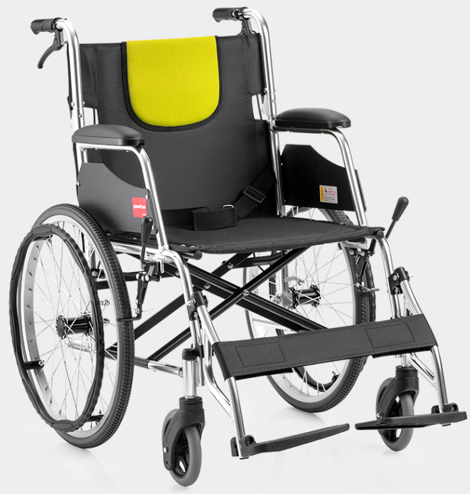
 | 13 |  |  | 血压仪 |  | 3
 | 14 |  |  | 双人站立架 |  | 3
 | 15 |  |  | 助行器 |  | 10
 | 16 | 二层 | 学习室 | 学习桌 | 1400*700*750 | 1
 | 17 |  |  | 学习椅 |  | 4
 | 18 |  | 急救室 | 酒精、棉球、创可贴常用应急医疗物品 | 急救箱 | 2
 | 19 |  | 图书室 | 书柜 | 800*400*2000 | 2
西单元 | 20 | 一层 | 助餐就餐室 | 4人餐桌（方） | 居家养老建设要求： 满足10-20人就餐 | 5
 | 21 |  |  | 2人餐桌（方） |  | 1
 | 22 |  |  | 4人餐桌（圆） |  | 3
 | 23 |  |  | 餐桌椅（方桌） |  | 22
 | 24 |  |  | 餐桌椅（圆桌） |  | 12
 | 25 | 二层 | 棋牌室 | 4人棋牌桌 | 900*900*750 | 1
 | 26 |  |  | 休闲椅 |  | 4
 | 27 |  | 休息室 | 休息椅 |  | 4
 | 28 |  | 文娱室 | 报刊书架 |  | 2
合计 |  |  |  |  |  | 100

